Sheet1
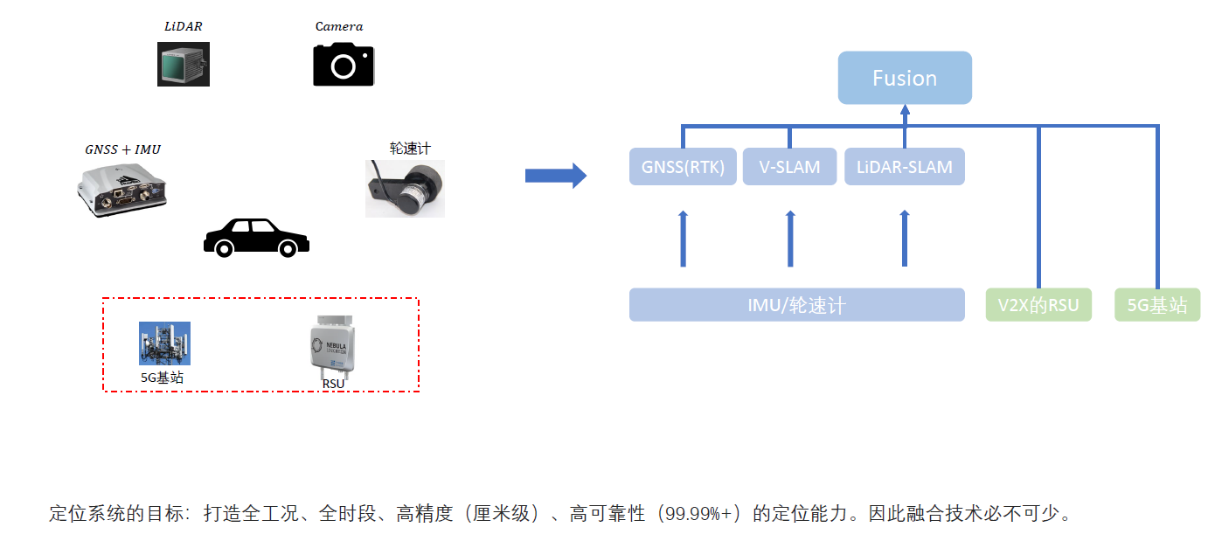
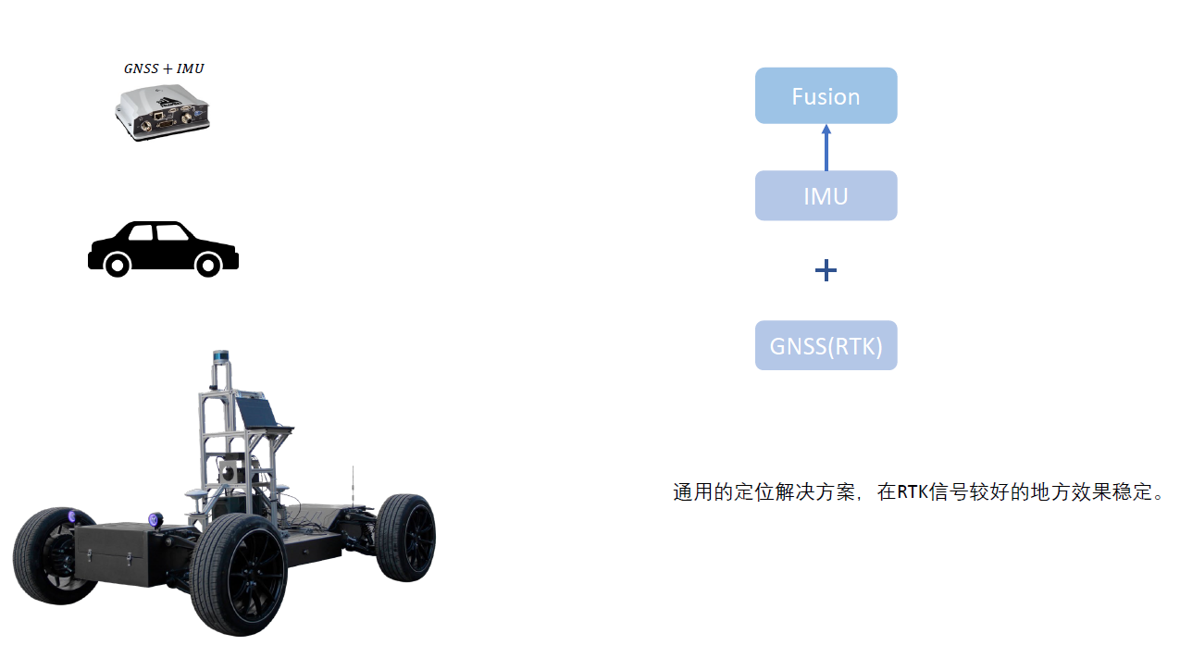
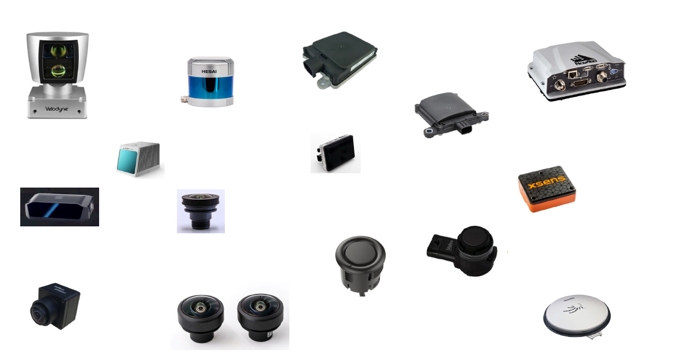
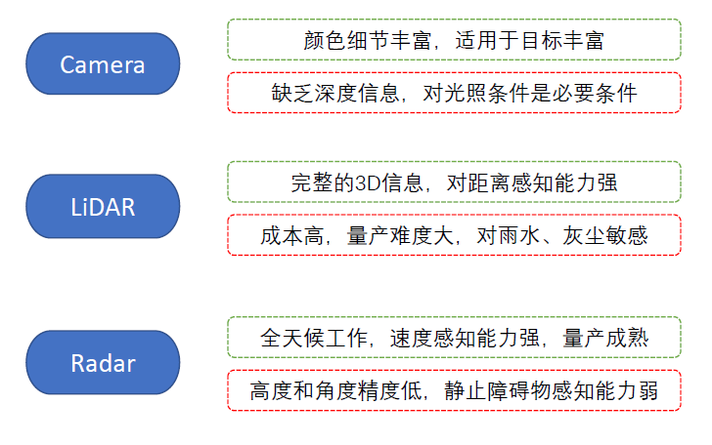
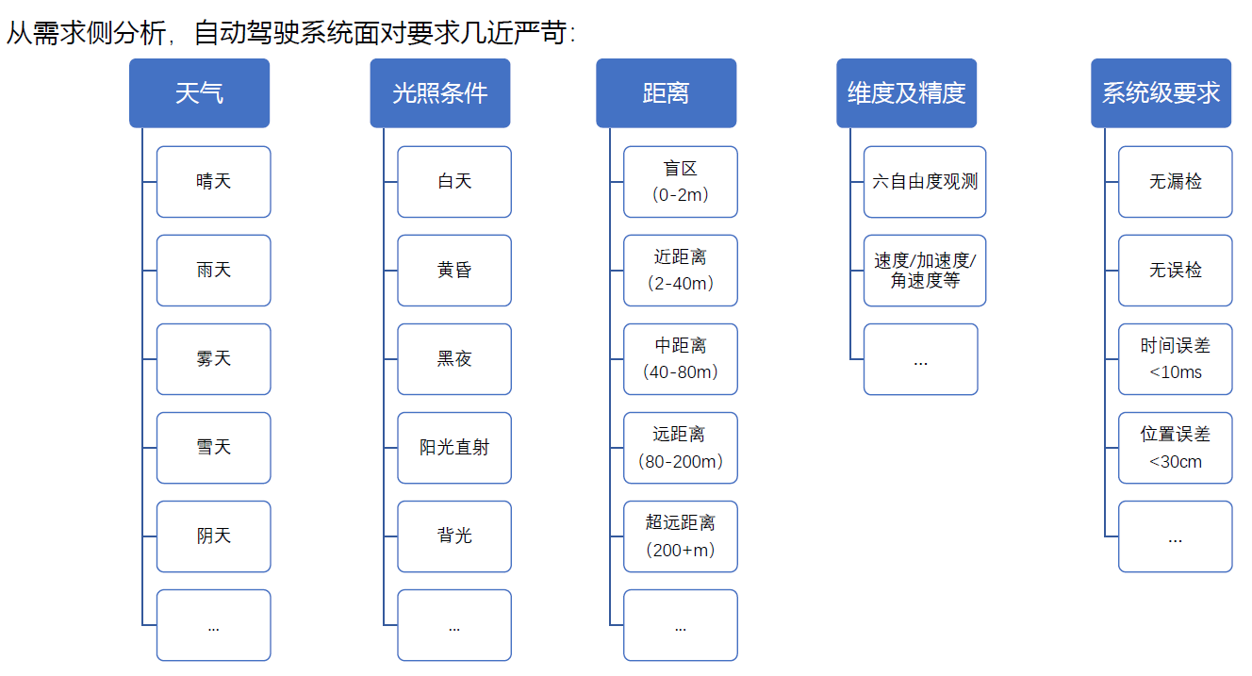
自动驾驶抽象
 | 1.在哪里 | 建图定位问题 | 这些问题建立在传感器上 |  | 为什么解决这些问题需要这么多传感器？ | 因为自动驾驶系统面对的问题非常的严苛，系统需要全天后，高精度的，低误差的适应以下环境
 | 2.去哪里

 | 3.路上有什么？堵不堵？能不能走？
 |  | 感知问题

 | 4.走哪条路去？
 |  | 规划控制问题

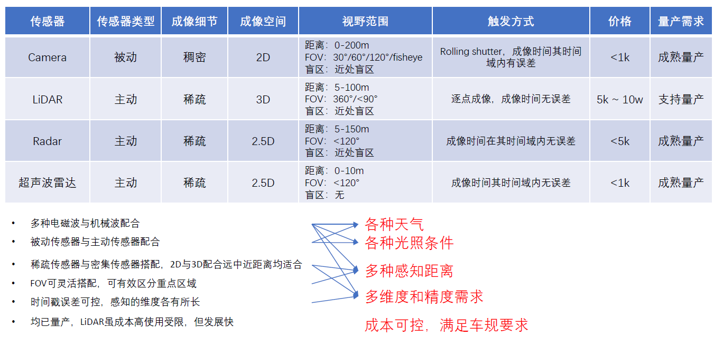
针对这些问题，从供给侧分析，各个传感器各有优劣 |  |  |  | 为什么这些传感器可以解决环境感知问题？
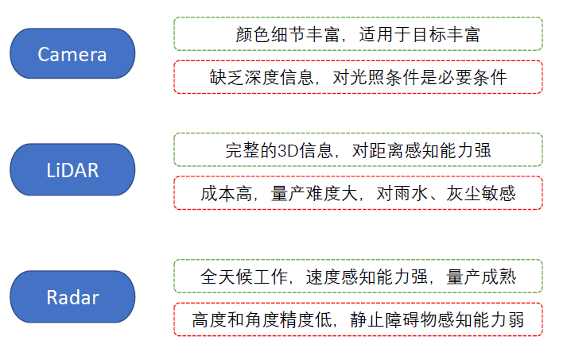
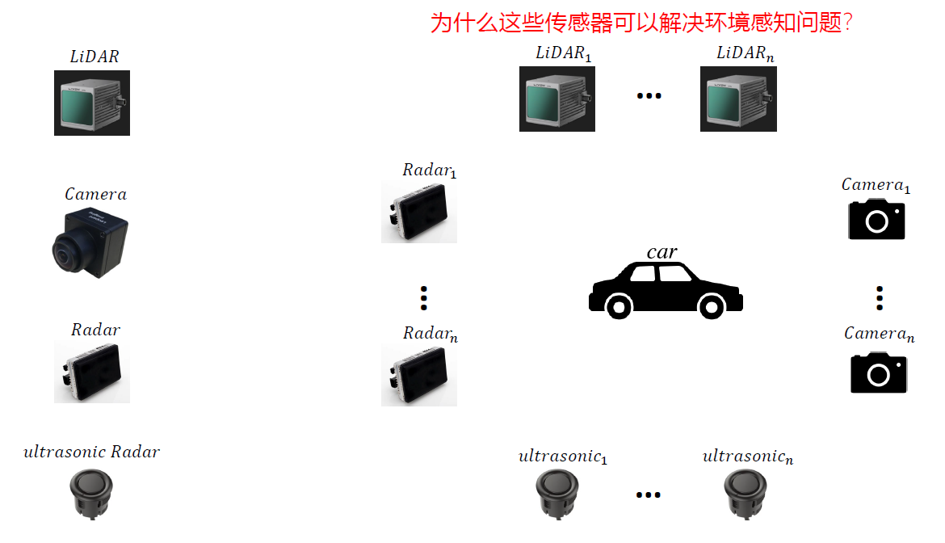

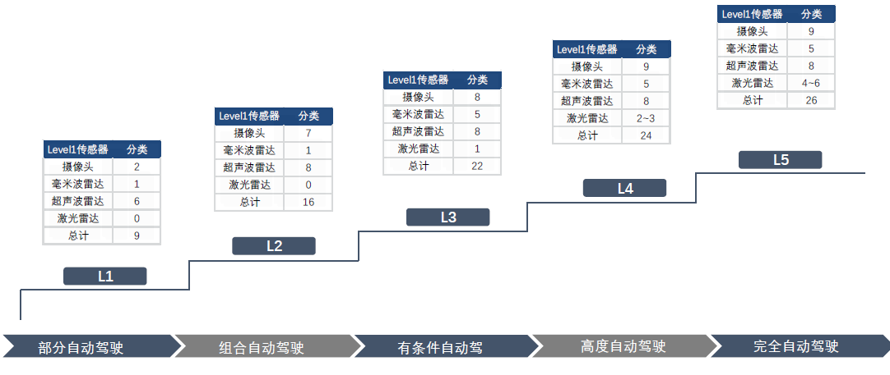

建图问题 |  | 建图需要GNSS+IMU卫星定位+V2X

Sheet2
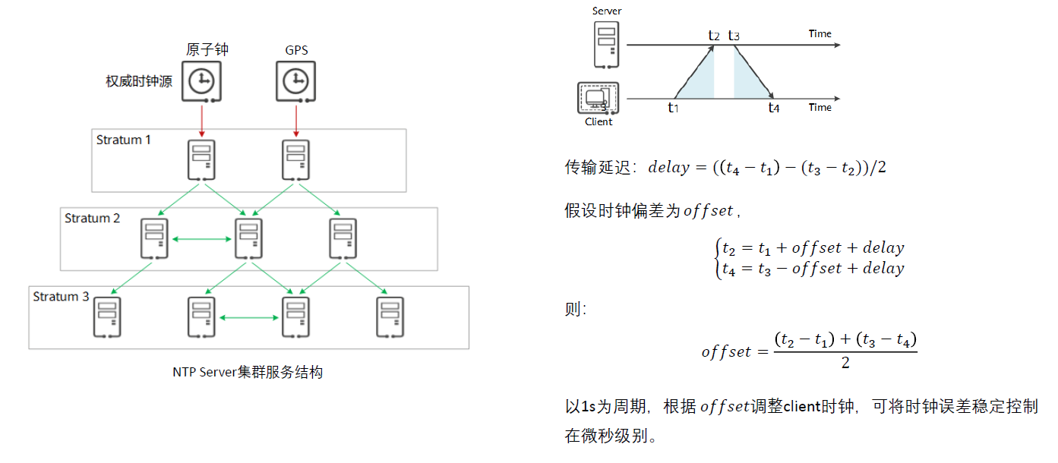
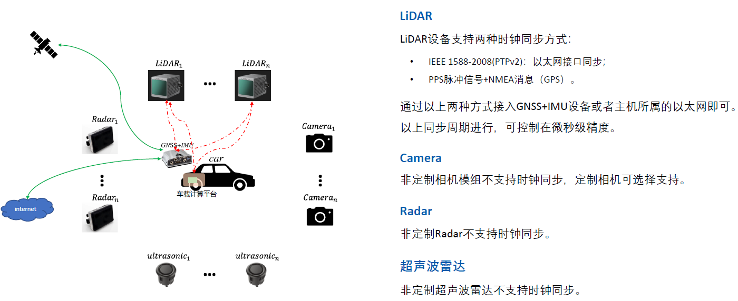
基于多传感器融合技术方案以机机器学习在其中的作用
1.自动驾驶需要解决什么问题？
 | 在哪里？ |  | 建图定位问题
 | 去哪里?
 | 路上有什么？ |  | 环境感知问题
 | 堵不堵车？
 | 能不能开？
 | 走那条路？ |  | 规划控制问题

2.对于环境问题需要哪些传感器？
 |  |  |  |  | 1.激光雷达
 |  |  |  |  | 2.毫米波雷达
 |  |  |  |  | 3.超声波雷达

3.为什么需要这么多传感器？

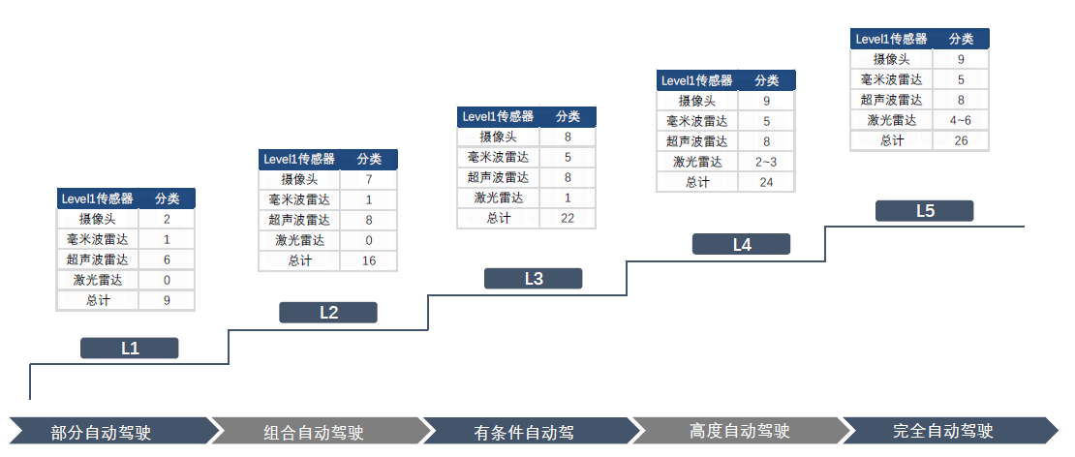
4.针对以上问题各个传感器的工作原理以机他们的互补关系是什么样？

5.所以车上部署这些传感器后，车辆的感知能力就有了大幅上升
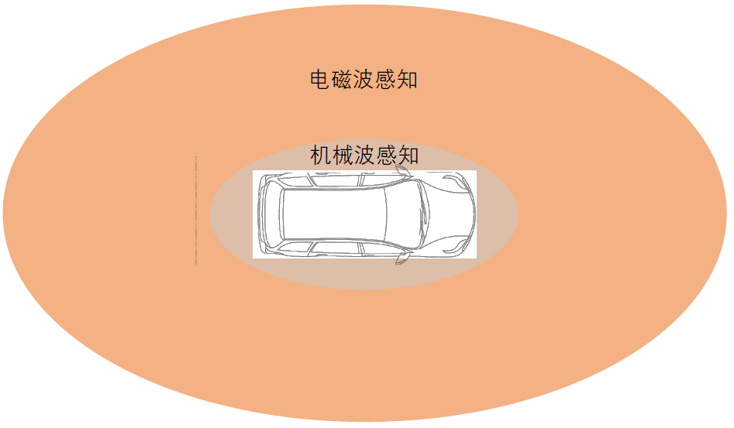

6.整车多传感器系统的设计思路
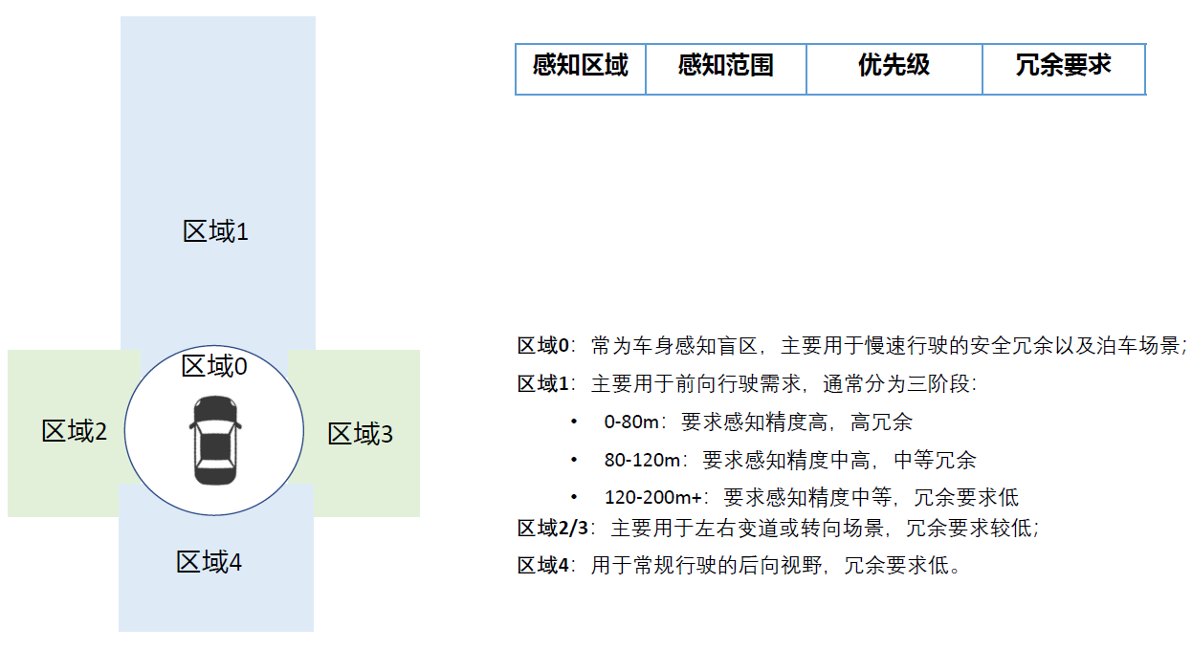

0—10m距离，优先级高，冗余度也要搞，即，需要2-3种传感器可以覆盖到这片区域

0-80米，冗余非常高，因为刹车距离在这个范围内，所以要求精度也高

80-120米，冗余一般，能识别出是什么物体即可

120-200米，冗余低，能知道有物体即可
0-80米，十字路口，左右变道，转向，冗余度中等

0-80米，冗余度低，一般是在低俗行驶，主要是后向视野，不要急刹，

L2的传感器部署 |  | 特斯拉为例
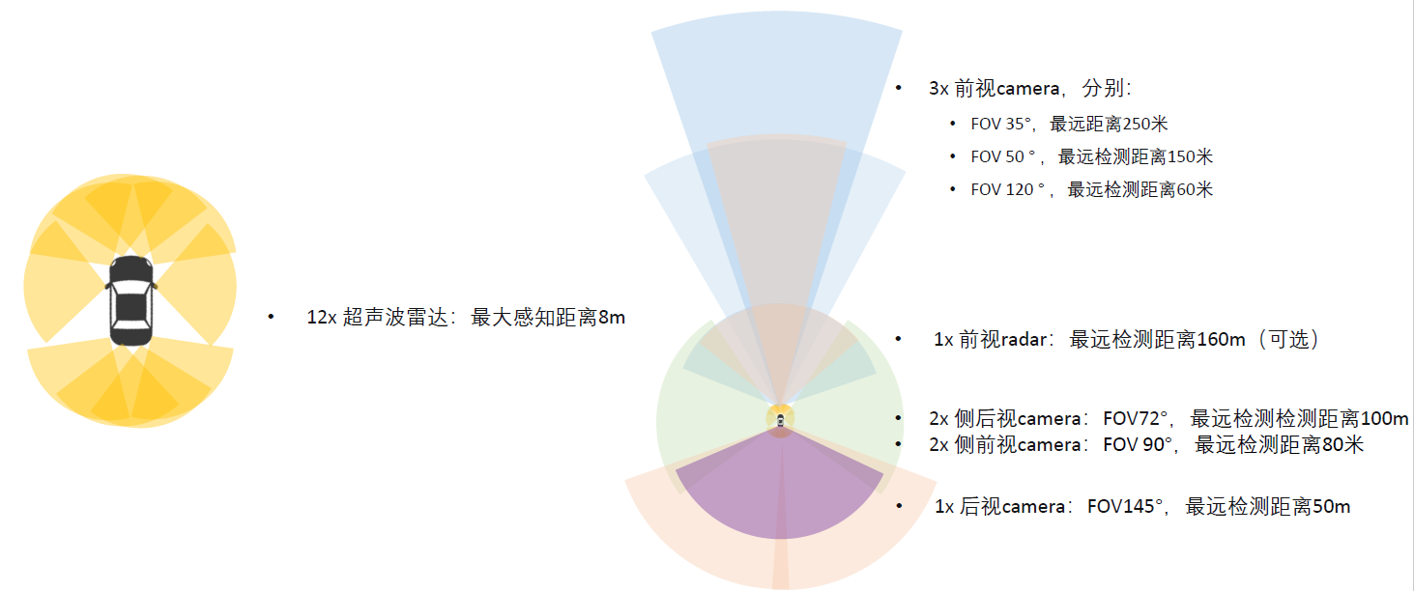

传感器摆放

L4摆放设计
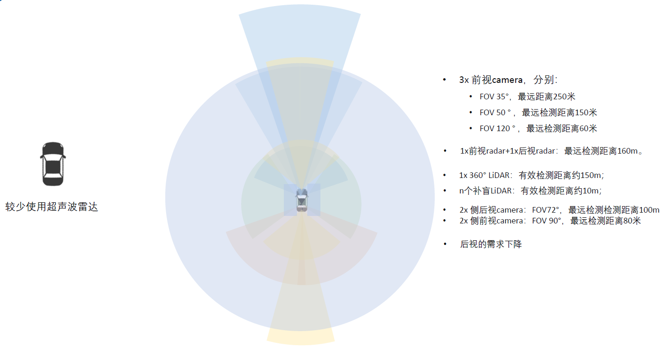

apollo的设计方案

7.多传感器系统的时序闭环

在用传感器采集数据之前，需要将所有传感器进行同步。如何实现？

7.1.问题描述
 | 每个传感器上有各自的时钟，因为各自晶振质量的差异，他们的起始时间均不相同，频率也不相同。

7.2.同步误差分析
 | 传感器之间的时钟偏差，会导致各个传感器检测到的障碍物位置发生偏差，自车速度越大，偏差越大。
7.3.如何同步？
 | 借鉴NTP时钟同步原理
 | 1.时间闭环接入
 |  | GNSS+IMU |  | gps上有原子钟信息
 |  | internet |  | 车载计算平台上通过互联网获取时间
 | 2.NTP时钟同步原理

